平面曲げ疲労試験(付表17)
㈱キグチテクニクス行 見積依頼シート 【平面曲げ疲労試験】
平面曲げ疲労試験 |  |  |  |  |  | 備考 | 試験片図面
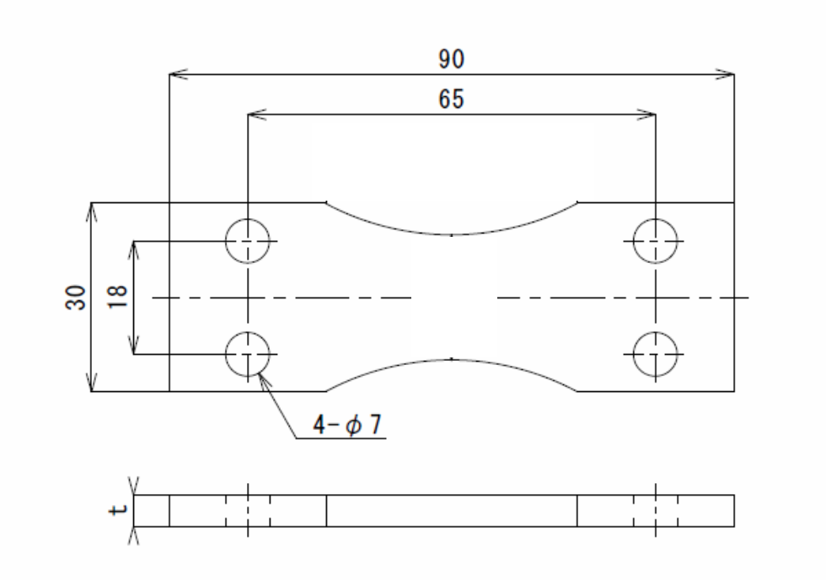
項目 | 詳細
試験温度 | 室温のみ |  |  |  |  | 試験温度をご記入ください （常温のみ実施可能です）
試験本数 |  |  |  |  |  | 試験実施本数をご記入ください
試験片材質 | 材質 | （ |  |  | ） | 材質/材料スペックをご記入ください
 | 材料スペック | 引張強度 |  | 弾性率 |  | (不明の場合未記入で結構です）
幅
試験機 | 試験機を固定しての実施 |  |  |  |  | 試験機の使用に関してご選択ください
 | 試験機を複数台使用しての実施可 |  |  |  |  | 設定応力によっては1台でしか、実施できない場合がございます。
試験片作成 | 弊社作成試験片 (JIS Z2275に準拠し作成) |  |  |  |  | 試験片作成元をご選択ください
 | 客先支給 (作成済みの試験片支給、または図面支給で弊社作成) |  |  |  |  | 基本形状については、図1を参照ください。赤枠で囲っている寸法は試験機取付のため必須です。
 | 図面の有無 | 有 |  | 無 |  | 特殊形状の場合、冶具を新規で作り検証をする必要があります。
 | 試験片形状 | 基本形状 |  | 特殊形状
試験片厚さ | 厚さt＝ |  |  |  |  | 試験片の厚さをご記入ください。 試験機に取り付け可能厚さが1～12mmです。
図1 試験片基本形状
適用規格 | 指定なし |  |  |  |  | 適用規格をご選択ください
 | JIS Z2275 |  |  |  |  | 「指定なし」を選択の場合、JIS Z2275にて試験を実施させていただきます
 | その他（ |  |  |  | )
負荷応力 | 弊社一任 |  |  |  |  | 負荷応力について決定方法をご記入ください
 | 顧客指示 |  |  |  |  | 指定条件がある場合は1本目についてご記入ください
 | 指定条件あり | 1本目試験条件：
 | 都度確認
周波数 | 客先指定 | Hz |  |  |  | 試験周波数をご記入ください (5～25Hzまで弊社試験機は対応可能です)
 | 指定なし |  |  |  |  | 「指定なし」を選択の場合、形状・材質等を考慮の上、周波数を決定させていただきます。
応力比 | 客先指定 | R= |  |  |  | 応力比をご記入ください (-1～0まで弊社試験機は対応可能です)
 | 指定なし |  |  |  |  | 「指定なし」を選択の場合、R=-1にて実施させていただきます。
試験終了の定義 | 弊社標準 | (打ち切りサイクルが1.0×10^７の到達、応力が10％低下した場合破断とする) |  |  |  | 試験終了の定義をご選択ください
 | その他 | ( |  |  | ) | その他はご指定がある場合、条件を記入ください。
取得データ | 破断サイクル数 |  |  |  |  | 取得データをご記入ください
 | その他 | ( |  |  | ) | (個別に試験中のデータは取得していませんので、必要ならその他に記入お願い致します)
試験片の分断 | 試験後そのまま |  |  |  |  | 試験後の試験片の取り扱いについてご選択ください。
 | 試験片を分断させる |  |  |  |  | 破面等を確認したい場合は試験片の分断を選択ください。
提出データ | 試験結果一覧 (S-N線図) |  |  |  |  | 提出データをご選択ください
 | 試験報告書
 | その他
データ速報要求 | 有り |  | 希望日 | 年 月 日 |  | データ速報要求の有無をご選択ください
 | 無し |  |  |  |  | 「有り」を選択の場合、希望年月日も記入してください
特記事項 |  |  |  |  |  | その他特記事項をご記入ください

シートへの記載が終わりましたら、以下申請フォームより資料を添付し必要事項のご入力をお願いします。
▼見積受付フォーム
https://kiguchitech.co.jp/order/quoteform/

